Лист1
Задание 1
При рендеринге станицы появляется лого от блока хедера, что должно появляться только при скроллинге страницы. Появляющийся хедер при скроллинге. Выполнить плавную загрузку анимации хедера и изменить цвет при появлении. | 
Предложение. Разработать темную тему, добавить элементы анимации на сайте.
Отсутствует страница "Курсы frontend по React".

Задание 2
Отсутствует Loader страницы.
Градиент шапки сайта не совпадает с макетом верстки. Должен быть цвет #383838 переходящий #080A08
Отсутствует описание в соответствии с макетом.
Отсутствуют иконки меню и описание меню | 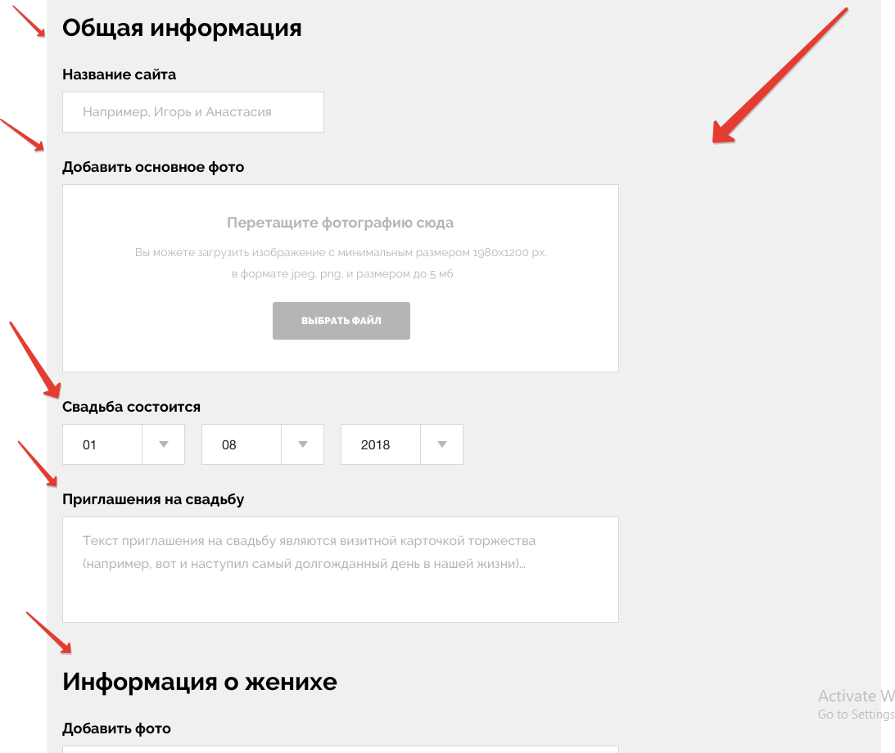
Отсутствует верстка блока (body) отсутствует основная верстка сайта.
Ошибка в верстке. Верный вариант "Личный кабинет" | 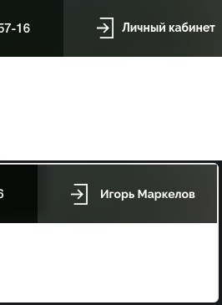
Не верная верстка формы "Телефон". Требуемыемый вариант должен соответствовать макету. Изображение 2 | 
Кнопки должны позиционироваться по границе низа серого блока. Изображение 1 https://projects.invisionapp.com/share/UJSQRPF34VB#/screens/382273728 Edit Music_1 | 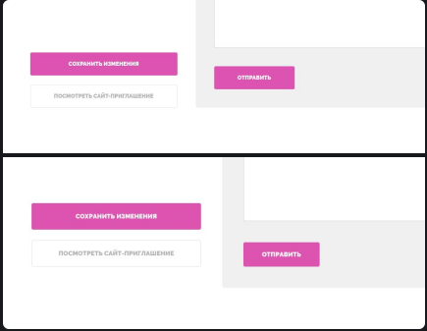
Не совпадает с версткой макета. Изображение 1 форма "Адрес ЗАГСа" | 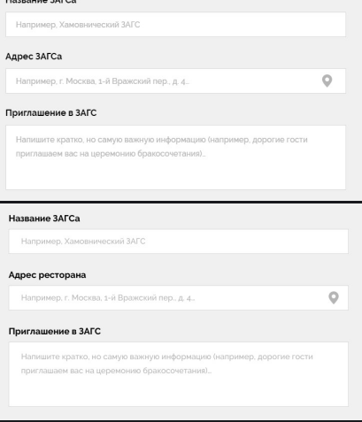
Не совпадает с версткой макета. Изображение 1 форма "Название Ресторана" | 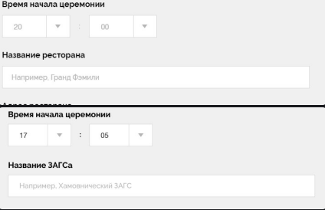
Отсутсвет страница верстка страницы "Edit info_4" | 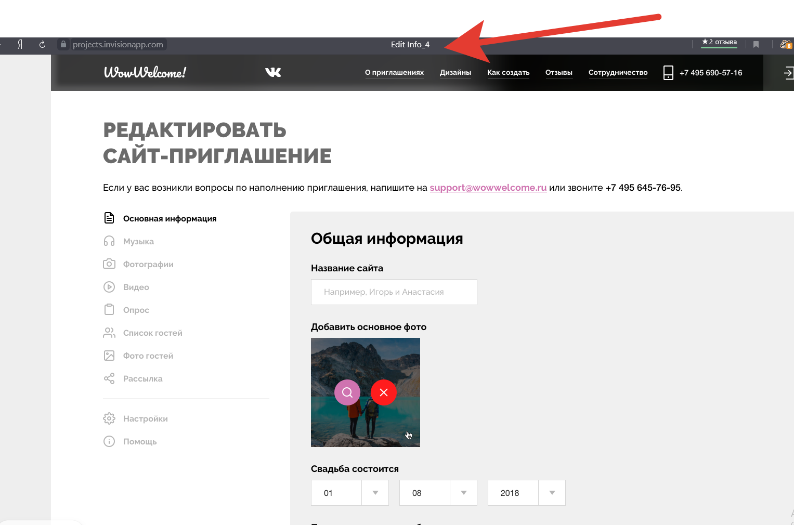
https://projects.invisionapp.com/share/UJSQRPF34VB#/screens/382273731 Отсутвуют фотогафии | 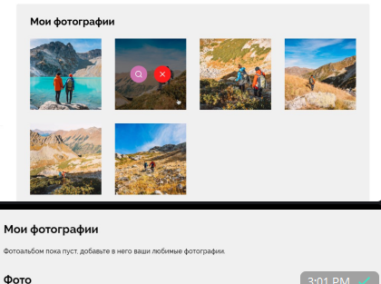
https://projects.invisionapp.com/share/UJSQRPF34VB#/screens/382273731 блок "Сохранить изменения" "Посмотреть сайт-приглашение" выравнять по нижнией границе блока мои фотографии | 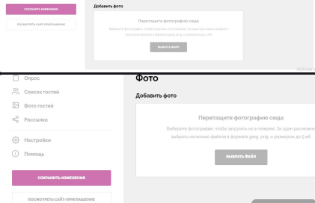
https://projects.invisionapp.com/share/UJSQRPF34VB#/screens/382273733 Отсутвует верстка страницы | 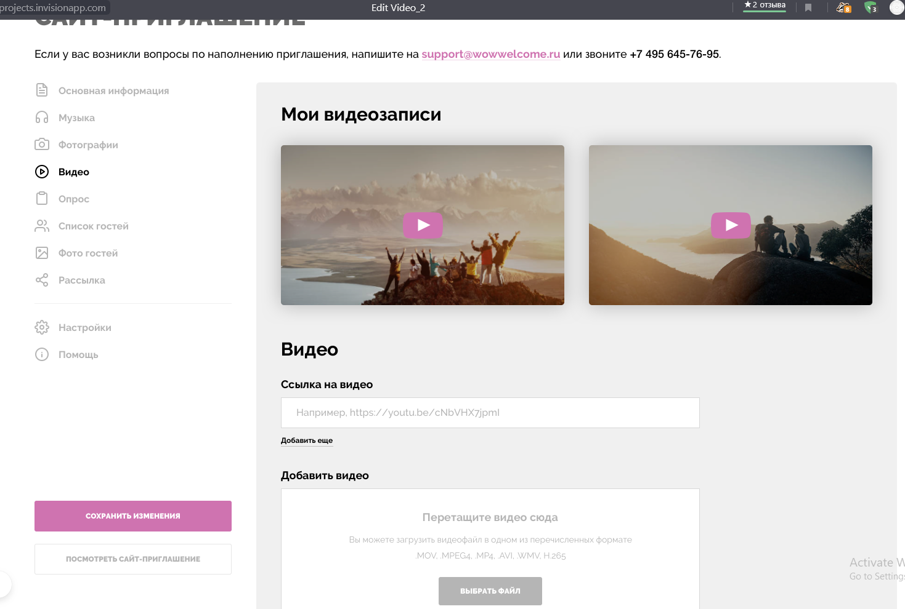
https://projects.invisionapp.com/share/UJSQRPF34VB#/screens/371280802 Отуствует блок верстки "Настройка опроса" | 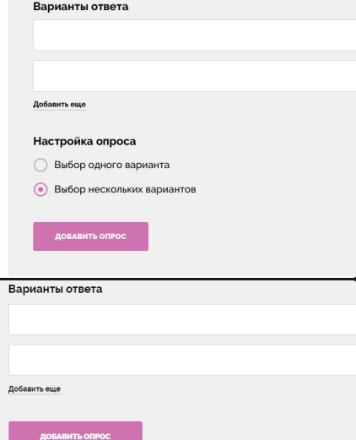

Задание 3
Сценарий проверки к https: //sistema-capital. com/buy/? pif=10
1 Заполнение Заявки
Поля (Фамилия Имя Отчество) должны быть заполнены в соответствии с примером.
Поля ( Email и Телефон ) прием данных происходит в определенном формате, что должно соответствовать формату email и номеру сотового оператора России.
Поле (ПРОМОКОД) формат в вод цифр или букв, в соответствии разработанным с ТЗ.
2 Паспортные данные
Заполнить в соответствии форматом.
Использовать автозаполнение форм, авторизация Гос. Услуги.
3 Адрес и Реквизиты
Заполнить в соответствии с требованиями.
Проверить работоспособность функции (узнать свой ИНН).

